財政規模 印刷
 | 39. 財政規模（人口１人当たり決算額）

 | 時点 2015(H27)年度（毎年） |  |  |  |  |  |  | 平 均 値 |  |  |  | 388,602
 | 単位 円 |  |  |  |  |  |  | 標準偏差 |  |  |  | 97,607
 | 市町村名 | 指標 | 順位 |  | #REF! | 備考 | 市町村名 | 指標 | 順位 |  | #REF! | 備考

 | 千葉県 | 388,602 |  | － |  |  | 八街市 | 266,563 |  | 53
 | 千葉市 | 400,943 |  | 23 |  |  | 印西市 | 327,434 |  | 33
 | 銚子市 | 360,237 |  | 29 |  |  | 白井市 | 322,967 |  | 35
 | 市川市 | 280,894 |  | 51 |  |  | 富里市 | 316,676 |  | 39
 | 船橋市 | 317,780 |  | 38 |  |  | 南房総市 | 595,055 |  | 3
 | 館山市 | 386,660 |  | 26 |  |  | 匝瑳市 | 404,350 |  | 21
 | 木更津市 | 304,953 |  | 44 |  |  | 香取市 | 475,415 |  | 8
 | 松戸市 | 292,586 |  | 48 |  |  | 山武市 | 419,418 |  | 19
 | 野田市 | 320,847 |  | 37 |  |  | いすみ市 | 392,820 |  | 25
 | 茂原市 | 327,359 |  | 34 |  |  | 大網白里市 | 302,929 |  | 46
 | 成田市 | 468,740 |  | 10 |  |  | 酒々井町 | 292,629 |  | 47
 | 佐倉市 | 263,365 |  | 54 |  |  | 栄町 | 321,907 |  | 36
 | 東金市 | 403,039 |  | 22 |  |  | 神崎町 | 456,921 |  | 11
 | 旭市 | 423,444 |  | 18 |  |  | 多古町 | 437,762 |  | 17
 | 習志野市 | 316,413 |  | 40 |  |  | 東庄町 | 349,930 |  | 30
 | 柏市 | 308,944 |  | 43 |  |  | 九十九里町 | 367,335 |  | 28
 | 勝浦市 | 439,101 |  | 16 |  |  | 芝山町 | 653,733 |  | 2
 | 市原市 | 314,250 |  | 41 |  |  | 横芝光町 | 455,887 |  | 12
 | 流山市 | 311,570 |  | 42 |  |  | 一宮町 | 377,591 |  | 27
 | 八千代市 | 288,140 |  | 49 |  |  | 睦沢町 | 475,888 |  | 7
 | 我孫子市 | 287,830 |  | 50 |  |  | 長生村 | 415,213 |  | 20
 | 鴨川市 | 453,353 |  | 13 |  |  | 白子町 | 487,291 |  | 6
 | 鎌ケ谷市 | 303,516 |  | 45 |  |  | 長柄町 | 474,925 |  | 9
 | 君津市 | 335,285 |  | 31 |  |  | 長南町 | 511,687 |  | 5
 | 富津市 | 329,947 |  | 32 |  |  | 大多喜町 | 735,740 |  | 1
 | 浦安市 | 452,376 |  | 14 |  |  | 御宿町 | 440,746 |  | 15
 | 四街道市 | 280,492 |  | 52 |  |  | 鋸南町 | 533,621 |  | 4
 | 袖ケ浦市 | 400,035 |  | 24

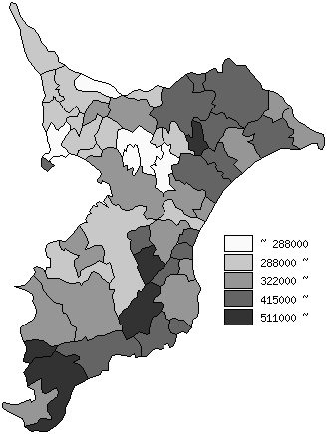
 | 千葉県の推移
平成23年度 | 350647
平成24年度 | 354139
平成25年度 | 367993
平成26年度 | 377497
平成27年度 | 388602

《備 考》 ・資料出所 総務省「市町村別決算状況調」 ・算出方法 歳出総額÷住民基本台帳人口(H28.1.1) 注) 県数値は、単純平均値です。

